Solicitud gráfica
 | Área: | Matemáticas |  |  | Fecha:
 | Grado: | 7 |  |  | 2016-01-23
 | Título del tema: | Los números racionales |  |  | ¿Cuaderno de estudio o recurso? | Recurso
 | Editor: | Adriana Ma. Pachón |  |  | Motor del recurso | M8A

 | Código guión o recurso: | MA_07_05_CO_REC50 | ← Para determinar este código, visite la hoja de Ayuda
 |  |  |  |  | ESPECIFICACIÓN DE ARCHIVOS A ENTREGAR
Núm. | Archivo Shutterstock o ruta en web | Imagen para: | Tipo | Ubicación de la imagen en el recurso M8A | Nombre imagen SMALL | Tamaño imagen SMALL | Nombre imagen ZOOM | Tamaño imagen ZOOM | Descripción | Observaciones
IMG01 | 228107908 | Recurso M8A | Fotografía | Contenido | MA_07_05_CO_REC50_IMG01n.png | 286 x 286 px | MA_07_05_CO_REC50_IMG01a.png | 500 x 500 px | 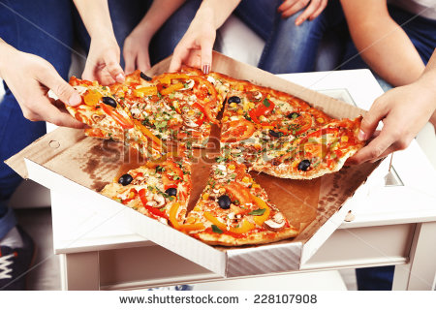
IMG02 | 202630327 | Recurso M8A | Fotografía | Contenido | MA_07_05_CO_REC50_IMG02n.png | 286 x 286 px | MA_07_05_CO_REC50_IMG02a.png | 500 x 500 px | 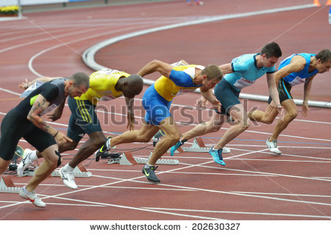
IMG03 | 153635396 | Recurso M8A | Fotografía | Contenido | MA_07_05_CO_REC50_IMG03n.png | 286 x 286 px | MA_07_05_CO_REC50_IMG03a.png | 500 x 500 px | 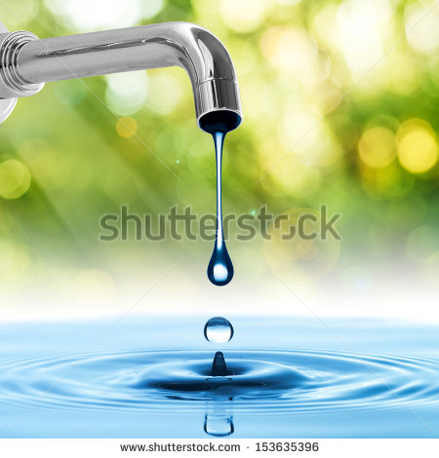
IMG04 | Ver descripción | Recurso M8A | Ilustración | Contenido | MA_07_05_CO_REC50_IMG04n.png | 286 x 286 px | MA_07_05_CO_REC50_IMG04a.png | 500 x 500 px | Ilustrar una botella de gaseosa con 5 vasos diferentes.
IMG05 | Ver descripción | Recurso M8A | Ilustración | Contenido | MA_07_05_CO_REC50_IMG05n.png | 286 x 286 px | MA_07_05_CO_REC50_IMG05a.png | 500 x 500 px | Colocar en un cuadro silmilar: zanahora, brócoli, apio, pepino y espinaca La imagen fue tomada de Shutterstock: 284257598 | 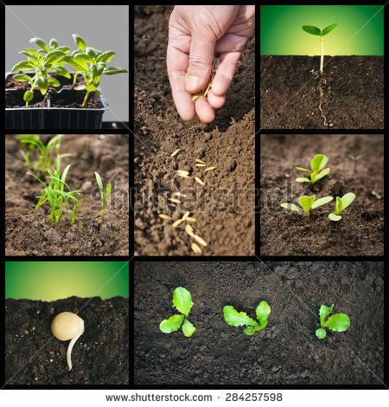
IMG06 | Ver descripción | Recurso M8A | Ilustración | Contenido | MA_07_05_CO_REC50_IMG06n.png | 286 x 286 px | MA_07_05_CO_REC50_IMG06a.png | 500 x 500 px | Elaborar una ilustracion con 5 automoviles saliendo de un mismo punto pero en direcciones diferentes

 |  |  |  |  |  |  |  |  |  | Adaptar imagen
 |  |  |  |  |  |  |  |  |  | Adaptar imagen

